Рус
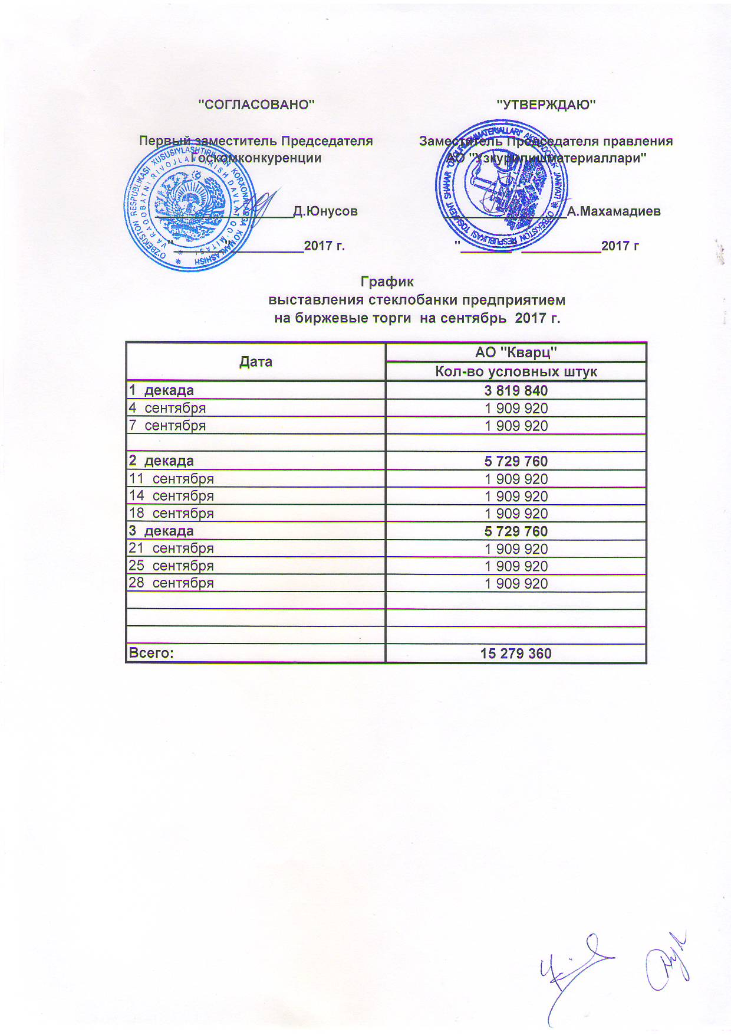
График выставления стеклобанки предприятием на биржевые торги на сентябрь 2017 г.

Дата | АО "Кварц"
 | Кол-во условных штук
1 декада | 3,819,840
2017-09-04 | 1,909,920
2017-09-07 | 1,909,920

2 декада | 5,729,760
2017-09-11 | 1,909,920
2017-09-14 | 1,909,920
2017-09-18 | 1,909,920
3 декада | 5,729,760
2017-09-21 | 1,909,920
2017-09-25 | 1,909,920
2017-09-28 | 1,909,920

Всего: | 15,279,360

